Graficos_ODS
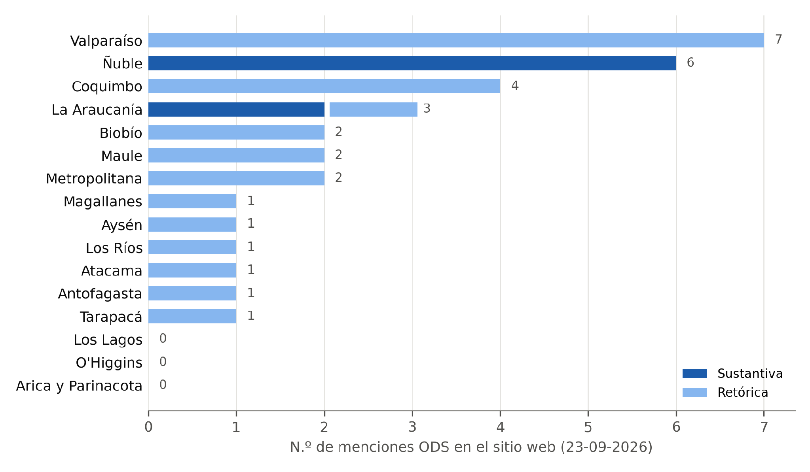
Gráficos de los resultados ODS (Figuras 4 a 6 del paper y figura complementaria)
Tablas con los datos de cada gráfico (izquierda), gráficos nativos editables (centro) e imágenes del paper (derecha). Fuente: hojas Menciones, Documentos y Mapa_17_ODS.
Vinculación con los ODS por fuente (16 GORE)
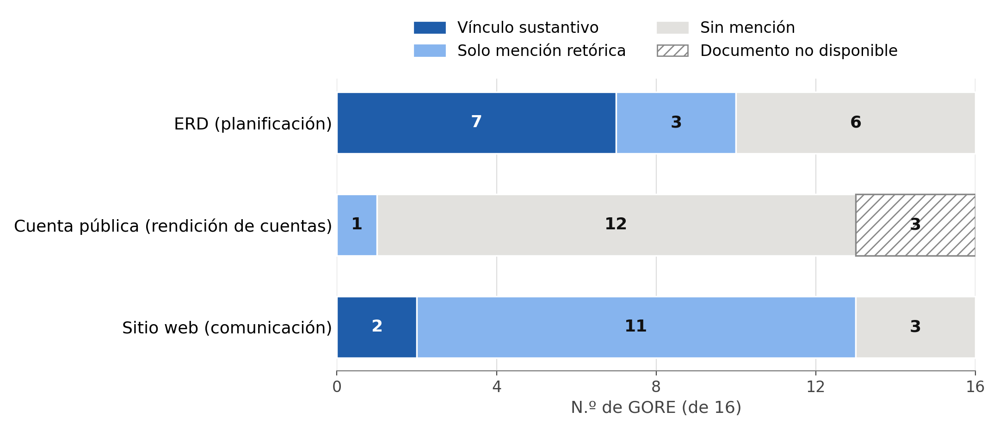
Figura 4. Vinculación con los ODS por fuente (n.º de GORE)
Fuente | Sustantiva | Retórica | Sin mención | No disponible
ERD (planificación) | 7 | 3 | 6 | 0
Cuenta pública (rendición de cuentas) | 0 | 1 | 13 | 2
Sitio web (comunicación) | 2 | 11 | 3 | 0

Figura 6. N.º de ERD que vinculan cada ODS (de 16)
ODS | Vinculado a eje, objetivo o indicador | Nombrado como contexto | Total
ODS 1 | 4 | 0 | 4
ODS 2 | 5 | 0 | 5
ERD que vinculan cada ODS
ODS 3 | 6 | 0 | 6
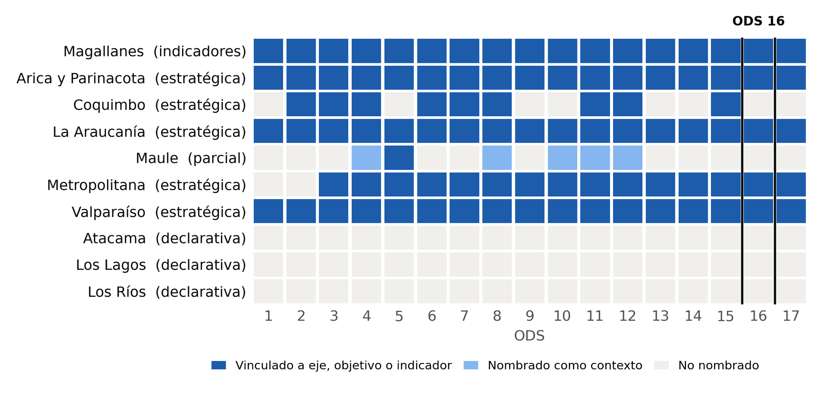
ODS 4 | 6 | 1 | 7
ODS 5 | 6 | 0 | 6
ODS 6 | 6 | 0 | 6
ODS 7 | 6 | 0 | 6
ODS 8 | 6 | 1 | 7
ODS 9 | 5 | 0 | 5
ODS 10 | 5 | 1 | 6
ODS 11 | 6 | 1 | 7
ODS 12 | 6 | 1 | 7
ODS 13 | 5 | 0 | 5
ODS 14 | 5 | 0 | 5
ODS 15 | 6 | 0 | 6
ODS 16 | 5 | 0 | 5
ODS 17 | 5 | 0 | 5

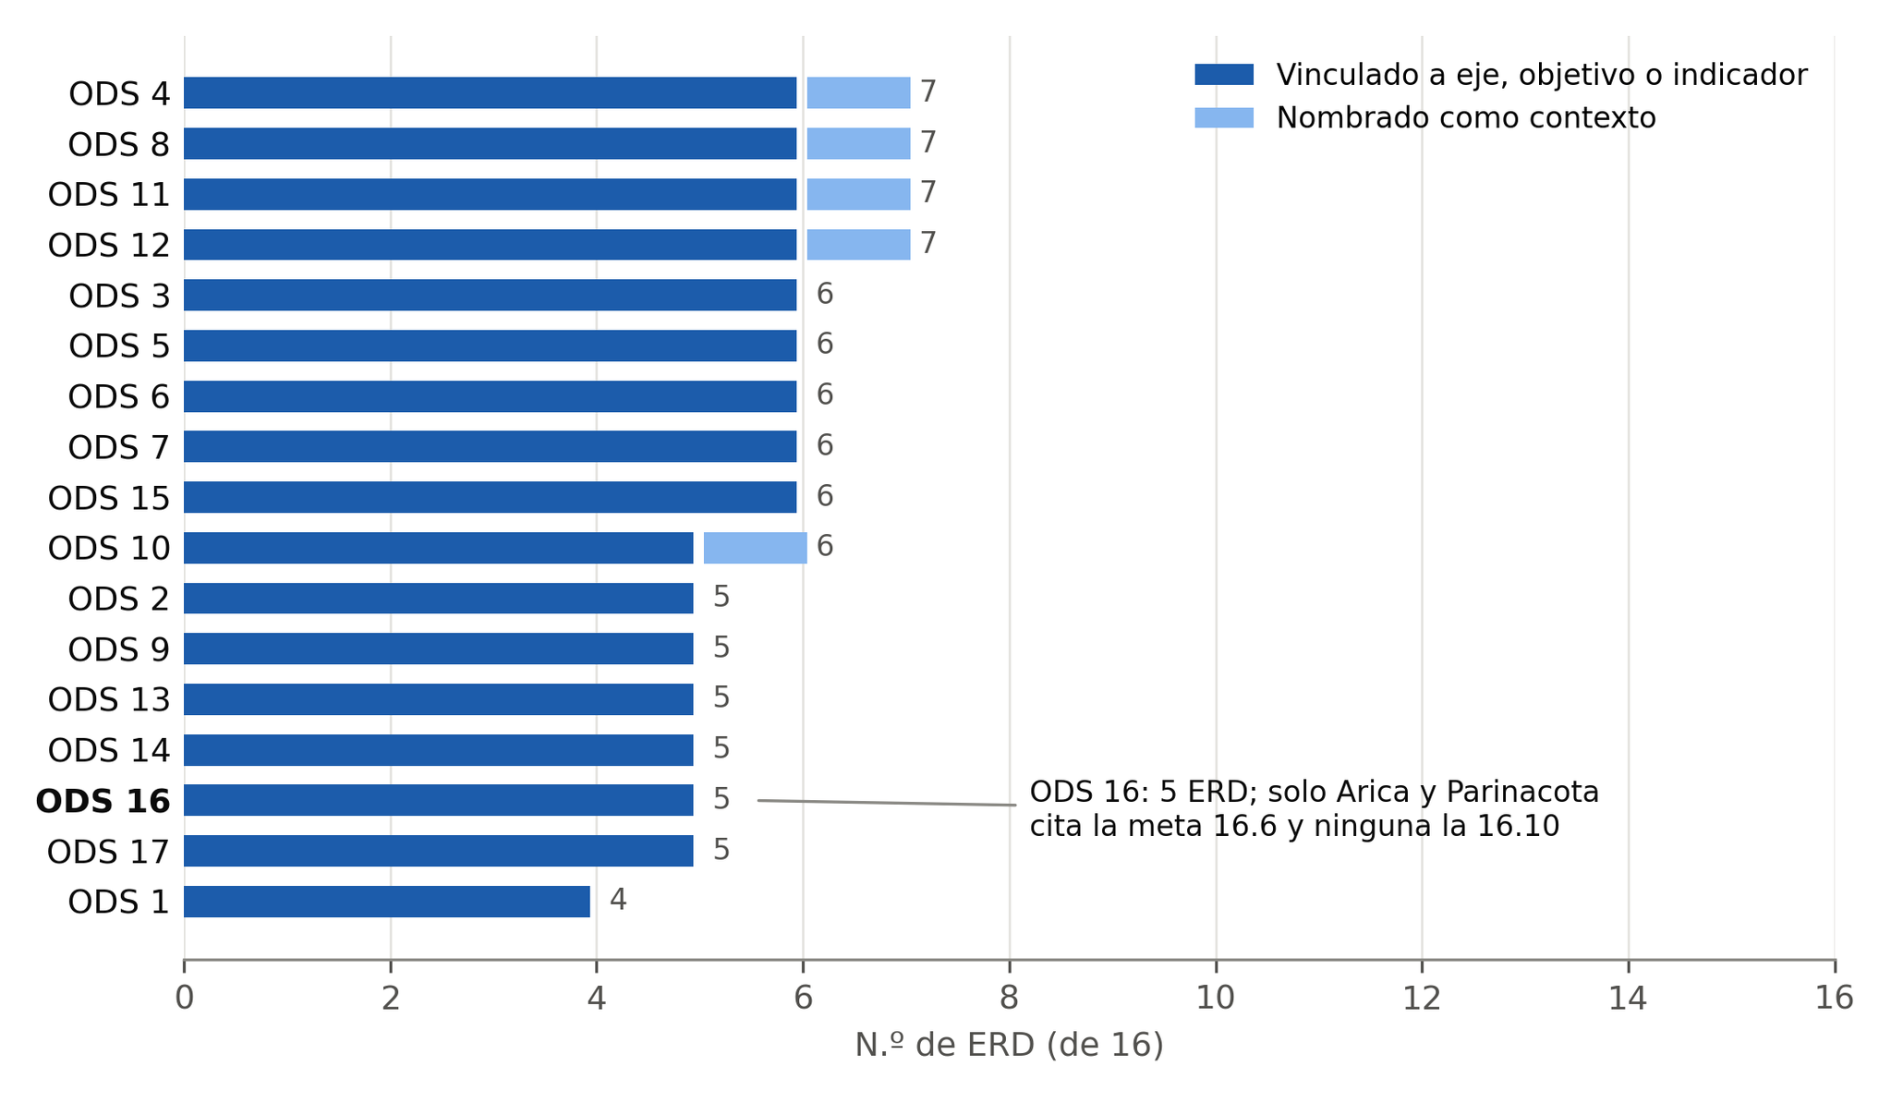
Figura complementaria A1. Menciones ODS en el sitio web por GORE (23-09-2026)
GORE | Sustantiva | Retórica | Total
Arica y Parinacota | 0 | 0 | 0
Tarapacá | 0 | 1 | 1
Menciones ODS en el sitio web por GORE
Antofagasta | 0 | 1 | 1
Atacama | 0 | 1 | 1
Coquimbo | 0 | 4 | 4
Valparaíso | 0 | 7 | 7
Metropolitana | 0 | 2 | 2
O'Higgins | 0 | 0 | 0
Maule | 0 | 2 | 2
Ñuble | 6 | 0 | 6
Biobío | 0 | 2 | 2
La Araucanía | 2 | 1 | 3
Los Ríos | 0 | 1 | 1
Los Lagos | 0 | 0 | 0
Aysén | 0 | 1 | 1
Magallanes | 0 | 1 | 1
Total | 8 | 24 | 32

Figura 5 (mapa ERD × 17 ODS): ver la imagen a la derecha y la hoja Mapa_17_ODS, que tiene la matriz con colores.

Resumen_GORE
Tabla corta: menciones ODS por GORE y por tipo
Todo calculado con fórmulas desde «Menciones» y «Documentos».
Menciones ODS en sitios web por GORE
GORE | Web: retóricas | Web: sustantivas | Web: total | Cuenta pública | ERD | Algún vínculo sustantivo
Arica y Parinacota | 0 | 0 | 0 | Sin mención | Sustantiva | Sí
Tarapacá | 1 | 0 | 1 | Sin mención | Sin mención | No
Antofagasta | 1 | 0 | 1 | Retórica | Sin mención | No
Atacama | 1 | 0 | 1 | Sin mención | Retórica | No
Coquimbo | 4 | 0 | 4 | Sin mención | Sustantiva | Sí
Valparaíso | 7 | 0 | 7 | Sin mención | Sustantiva | Sí
Metropolitana | 2 | 0 | 2 | Sin mención | Sustantiva | Sí
O'Higgins | 0 | 0 | 0 | Sin mención | Sin mención | No
Maule | 2 | 0 | 2 | Sin mención | Sustantiva | Sí
Ñuble | 0 | 6 | 6 | Sin mención | Sin mención | Sí
Biobío | 2 | 0 | 2 | No disponible | Sin mención | No
La Araucanía | 1 | 2 | 3 | Sin mención | Sustantiva | Sí
Los Ríos | 1 | 0 | 1 | Sin mención | Retórica | No
Los Lagos | 0 | 0 | 0 | No disponible | Retórica | No
Aysén | 1 | 0 | 1 | Sin mención | Sin mención | No
Magallanes | 1 | 0 | 1 | Sin mención | Sustantiva | Sí
Total / n.º GORE | 24 | 8 | 32 | 0 sust. · 1 ret. | 7 sust. · 3 ret. | 8

Indicadores para el texto del paper
GORE con ≥1 mención núcleo en su sitio web |  |  | 13
GORE con mención sustantiva en su sitio web |  |  | 2
% de menciones web que son sustantivas |  |  | 25%
Cuentas públicas procesadas (texto legible, total o parcial) |  |  | 14
Cuentas públicas con mención núcleo |  |  | 1
ERD procesadas |  |  | 16
ERD con vínculo sustantivo a ODS |  |  | 7
Documentos no disponibles o no procesables (de 32) |  |  | 2

Mapa_17_ODS
Mapa GORE × 17 ODS: qué ODS nombra cada documento y cómo
Codificación por celda: 2 = ODS vinculado a un eje, lineamiento, objetivo o indicador del GORE; 1 = ODS nombrado solo como contexto; 0 = no se nombra. Rastreo por número («ODS 6») y por nombre oficial, en páginas que mencionan los ODS o la Agenda 2030 (23-09-2026).

GORE | Documento | Nivel de integración | ODS 1 | ODS 2 | ODS 3 | ODS 4 | ODS 5 | ODS 6 | ODS 7 | ODS 8 | ODS 9 | ODS 10 | ODS 11 | ODS 12 | ODS 13 | ODS 14 | ODS 15 | ODS 16 | ODS 17 | N.º ODS vinculados (2) | N.º ODS nombrados (≥1) | ODS 16 | Evidencia
 |  |  | Fin de la pobreza | Hambre cero | Salud y bienestar | Educación de calidad | Igualdad de género | Agua limpia y saneamiento | Energía asequible | Trabajo decente y crecimiento | Industria, innovación e infraestructura | Reducción de las desigualdades | Ciudades y comunidades sostenibles | Producción y consumo responsables | Acción por el clima | Vida submarina | Vida de ecosistemas terrestres | Paz, justicia e instituciones sólidas | Alianzas para lograr los objetivos
Arica y Parinacota | ERD 2017-2030 (sitio web anterior) | 2 · Vinculación estratégica | 2 | 2 | 2 | 2 | 2 | 2 | 2 | 2 | 2 | 2 | 2 | 2 | 2 | 2 | 2 | 2 | 2 | 17 | 17 | Sí | p. 165: selección de metas ODS con indicadores para el seguimiento; vincula los 17 ODS; única ERD que cita la meta 16.6 (lista 16.1-16.6, 16.9, 16.b). Búsqueda dirigida 28-09.
Tarapacá | ERD 2023-2033 | 0 · Sin mención | 0 | 0 | 0 | 0 | 0 | 0 | 0 | 0 | 0 | 0 | 0 | 0 | 0 | 0 | 0 | 0 | 0 | 0 | 0 | No | Sin términos ODS en 98 pp.
Antofagasta | ERD 2009-2020 | 0 · Sin mención | 0 | 0 | 0 | 0 | 0 | 0 | 0 | 0 | 0 | 0 | 0 | 0 | 0 | 0 | 0 | 0 | 0 | 0 | 0 | No | Anterior a la Agenda 2030.
Atacama | ERDA 2024-2034 | 1 · Declarativa | 0 | 0 | 0 | 0 | 0 | 0 | 0 | 0 | 0 | 0 | 0 | 0 | 0 | 0 | 0 | 0 | 0 | 0 | 0 | No | p. 20: lineamientos «consistentes con los ODS»; ningún ODS específico.
Coquimbo | ERD 2030 (2025) | 2 · Vinculación estratégica | 0 | 2 | 2 | 2 | 0 | 2 | 2 | 2 | 0 | 0 | 2 | 2 | 0 | 0 | 2 | 0 | 0 | 9 | 9 | No | Cada desafío se relaciona con ODS específicos (pp. 33–64); cita metas 2.3 y 2.4, y la primera meta del ODS 11.
Valparaíso | ERD 2025-2035 | 2 · Vinculación estratégica | 2 | 2 | 2 | 2 | 2 | 2 | 2 | 2 | 2 | 2 | 2 | 2 | 2 | 2 | 2 | 2 | 2 | 17 | 17 | Sí | Cada eje declara los ODS a que contribuye (pp. 88–112); eje Gobernanza (probidad y transparencia) → ODS 16 y 17.
Metropolitana | ERD RM 2035 | 2 · Vinculación estratégica | 0 | 0 | 2 | 2 | 2 | 2 | 2 | 2 | 2 | 2 | 2 | 2 | 2 | 2 | 2 | 2 | 2 | 15 | 15 | Sí | Figura 17 (pp. 56–57): matriz lineamientos L1–L7 × ODS; L7 Gobernanza multinivel → ODS 16.
O'Higgins | ERD (ruta no enlazada) | 0 · Sin mención | 0 | 0 | 0 | 0 | 0 | 0 | 0 | 0 | 0 | 0 | 0 | 0 | 0 | 0 | 0 | 0 | 0 | 0 | 0 | No | Sin términos ODS. Búsqueda dirigida 28-09.
Maule | ERD Maule 2042 (consolidado) | 2 · Vinculación parcial | 0 | 0 | 0 | 1 | 2 | 0 | 0 | 1 | 0 | 1 | 1 | 1 | 0 | 0 | 0 | 0 | 0 | 1 | 6 | No | ODS como «marco» (p. 9) y alineamiento anunciado (p. 13) que no se presenta en las tablas de acciones; gobernanza → ODS 5; cultura ↔ metas 11.4 y 12.b.
Ñuble | ERD Ñuble 2030 (ajuste) | 0 · Sin mención | 0 | 0 | 0 | 0 | 0 | 0 | 0 | 0 | 0 | 0 | 0 | 0 | 0 | 0 | 0 | 0 | 0 | 0 | 0 | No | Sin términos ODS.
Biobío | ERD 2015-2030 + ajuste 2023 | 0 · Sin mención | 0 | 0 | 0 | 0 | 0 | 0 | 0 | 0 | 0 | 0 | 0 | 0 | 0 | 0 | 0 | 0 | 0 | 0 | 0 | No | Sin términos ODS núcleo.
La Araucanía | ERD Araucanía 2040 (2025) | 2 · Vinculación estratégica | 2 | 2 | 2 | 2 | 2 | 2 | 2 | 2 | 2 | 2 | 2 | 2 | 2 | 2 | 2 | 2 | 2 | 17 | 17 | Sí | Figura 44 (p. 120): cada uno de los 17 ODS vinculado a un Lineamiento Estratégico Regional; ODS 16 → LER 4 «Institucionalidad, gobernanza y participación». PDF en Google Drive.
Los Ríos | ERD 2023-2037 (erdlosrios.cl) | 1 · Declarativa | 0 | 0 | 0 | 0 | 0 | 0 | 0 | 0 | 0 | 0 | 0 | 0 | 0 | 0 | 0 | 0 | 0 | 0 | 0 | No | p. 84: ODS solo dentro de una cita de la UNESCO; no nombra ODS específicos. Búsqueda dirigida 28-09.
Los Lagos | ERD Los Lagos 2030 | 1 · Declarativa | 0 | 0 | 0 | 0 | 0 | 0 | 0 | 0 | 0 | 0 | 0 | 0 | 0 | 0 | 0 | 0 | 0 | 0 | 0 | No | p. 70: temas relacionados con «macro objetivos… tales como los ODS».
Aysén | ERD («Documentación de interés») | 0 · Sin mención | 0 | 0 | 0 | 0 | 0 | 0 | 0 | 0 | 0 | 0 | 0 | 0 | 0 | 0 | 0 | 0 | 0 | 0 | 0 | No | Sin términos ODS. Búsqueda dirigida 28-09.
Magallanes | ERD 2023-2030 | 3 · Operacionalizada | 2 | 2 | 2 | 2 | 2 | 2 | 2 | 2 | 2 | 2 | 2 | 2 | 2 | 2 | 2 | 2 | 2 | 17 | 17 | Sí | Revisada de nuevo el 25-09-2026 con la versión de alta resolución (agosto de 2023): las 58 tablas de indicadores (págs. 46–87 del PDF) tienen una columna «ODS» y, en conjunto, nombran los 17 ODS. ODS 16 en 4 indicadores: competencias en seguridad ciudadana (obj. 6.1), gestión de riesgos (obj. 13.2.4), leyes de excepción y mecanismos vinculantes de participación en decisiones presupuestarias (págs. 75–76). No menciona transparencia, rendición de cuentas ni las metas 16.6 o 16.10.
ERD que nombran el ODS (≥1) |  |  | 4 | 5 | 6 | 7 | 6 | 6 | 6 | 7 | 5 | 6 | 7 | 7 | 5 | 5 | 6 | 5 | 5
ERD que lo vinculan (=2) |  |  | 4 | 5 | 6 | 6 | 6 | 6 | 6 | 6 | 5 | 5 | 6 | 6 | 5 | 5 | 6 | 5 | 5

16 sitios web (32 menciones) |  | — | 0 | 0 | 0 | 0 | 0 | 1 | 0 | 0 | 0 | 0 | 1 | 0 | 0 | 0 | 0 | 0 | 0 |  | 2 |  | Solo 2 menciones nombran un ODS: ODS 6 (Valparaíso, 2023) y ODS 11 (Tarapacá, programa INJUV). Las 30 restantes aluden a «los ODS» en general.
13 cuentas públicas legibles |  | — | 0 | 0 | 0 | 0 | 0 | 0 | 0 | 0 | 0 | 0 | 0 | 0 | 0 | 0 | 0 | 0 | 0 |  | 0 |  | Ninguna nombra un ODS específico (Antofagasta menciona «los ODS» una vez).

Niveles de integración ODS en las ERD
0 · Sin mención | El documento no menciona los ODS ni la Agenda 2030. |  |  |  |  |  |  |  |  |  |  |  |  |  |  |  |  |  |  |  |  |  |  | 6
1 · Declarativa | Menciona los ODS en general, sin asociar ODS específicos a su contenido. |  |  |  |  |  |  |  |  |  |  |  |  |  |  |  |  |  |  |  |  |  |  | 3
2 · Vinculación estratégica | Asocia ODS específicos a ejes, lineamientos, desafíos u objetivos (sistemática o parcialmente). |  |  |  |  |  |  |  |  |  |  |  |  |  |  |  |  |  |  |  |  |  |  | 6
3 · Operacionalizada | Además asigna ODS a indicadores de seguimiento con fórmula y plazo. |  |  |  |  |  |  |  |  |  |  |  |  |  |  |  |  |  |  |  |  |  |  | 1
Nota: Maule se codifica en nivel 2 por vínculos puntuales; su alineamiento sistemático se anuncia (p. 13) pero no se presenta en el documento. Caso a revisar por el segundo codificador.
Número de ERD que nombran cada ODS

